Underlag
Förtydligande angående prisaviseringsunderlag:
Frp ska motsvara Mårdskog & Lindkvist inköpsenhet.
Ange antingen listpris/frp eller listpris/kg beroende på hur artikeln är registrerad hos Mårdskog & Lindkvist (är artikeln registrerad som viktvara skall den aviseras i enheten kg, annars i frp).
Samtliga kolumner A - C, M - N och D - H eller I - L (enligt punkten ovan) ska fyllas i. Samt cellerna B2, B3, B4 och B5.
Endast artiklar som prisändras behöver fyllas i mallen.
Ifyllt underlag och ordinarie grundprislista mailas till PRISAVISERING@MARDSKOG.SE , tidsmässigt enligt avtal.

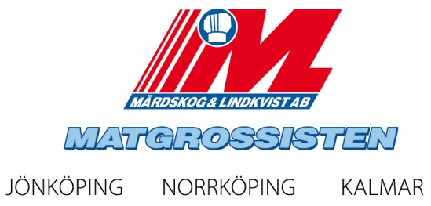
Prisaviseringsunderlag för Mårdskog & Lindkvist AB
Leverantör:
Kontaktperson Lev:
Prisändringsdatum: | 2013-05-02
Valuta: | SEK

Gulmarkerade har formel och är låsta.

Leverantörens artikelnr. | Mårdskog & Lindkvist artikelnr. | Benämning | Nettovikt per frp | Befintligt listpris/frp | Förändring belopp/frp | Förändring % | Nytt listpris/frp | Befintligt listpris/kg viktvara | Förändring belopp/kg | Förändring % viktvara | Nytt listpris/kg viktvara | Huvudsaklig motivering/orsak | GTIN - ska motsvara Mårdskog & Lindkvist inköpsenhet | ML-FÄLT Prisändrings-datum | ML-FÄLT Mårdskog & Lindkvists egna kommentarer

Exempel
Förtydligande angående prisaviseringsunderlag:
Frp ska motsvara Mårdskog & Lindkvist inköpsenhet.
Ange antingen listpris/frp eller listpris/kg beroende på hur artikeln är registrerad hos Mårdskog & Lindkvist (är artikeln registrerad som viktvara skall den aviseras i enheten kg, annars i frp).
Samtliga kolumner A - C, M - N och D - H eller I - L (enligt punkten ovan) ska fyllas i. Samt cellerna B2, B3, B4 och B5.
Endast artiklar som prisändras behöver fyllas i mallen.
Ifyllt underlag och ordinarie grundprislista mailas till PRISAVISERING@MARDSKOG.SE , tidsmässigt enligt avtal.

Prisaviseringsunderlag för Mårdskog & Lindkvist AB
Leverantör: | Xxxxxx
Kontaktperson Lev: | Någon Någonsson
Prisändringsdatum: | 2013-05-02
Valuta: | SEK

Gulmarkerade har formel och är låsta.

Leverantörens artikelnr. | Mårdskog & Lindkvist artikelnr. | Benämning | Nettovikt per frp | Befintligt listpris/frp | Förändring belopp/frp | Förändring % | Nytt listpris/frp | Befintligt listpris/kg viktvara | Förändring belopp/kg | Förändring % viktvara | Nytt listpris/kg viktvara | Huvudsaklig motivering/orsak | GTIN - ska motsvara Mårdskog & Lindkvist inköpsenhet | ML-FÄLT Prisändrings-datum | ML-FÄLT Mårdskog & Lindkvists egna kommentarer
12345 | 999912345 | Testartikel | 1.5 | 52.00 | 1.00 | 1.9% | 53.00 |  |  |  |  |  | 070999888777666 | 2013-05-02
54321 | 999954321 | Testartikel2 |  |  |  |  |  | 11.00 | -1.00 | -9.1% | 10.00 |  | 073666777888999 | 2013-05-02

